Лист1
№ | Предшеств. | t пес | t вер | t опт | t ожид | Ср кв. откл | Дисперс. | Раннее начало | Ранний конец | Позднее начало | Поздний конец | Полный резерв | Раннее t послед | Свобод. резерв
1 |  | 10 | 4 | 3 | 4.8333333333 | 1.1666666667 | 1.3611111111 | 0 | 4.8333333333 | 10.666666667 | 15.5 | 10.666666667 | 4.8333333333 | 0
2 |  | 7 | 5 | 4 | 5.1666666667 | 0.5 | 0.25 | 0 | 5.1666666667 | 0.83333333333 | 6 | 0.83333333333 | 5.1666666667 | 0
3 | 2 | 9 | 8 | 2 | 7.1666666667 | 1.1666666667 | 1.3611111111 | 5.1666666667 | 12.333333333 | 6 | 13.166666667 | 0.83333333333 | 12.333333333 | 0
4 | 2 | 7 | 6 | 1 | 5.3333333333 | 1 | 1 | 5.1666666667 | 10.5 | 11.5 | 16.833333333 | 6.3333333333 | 10.5 | 0
5 | 1 | 6 | 5 | 2 | 4.6666666667 | 0.66666666667 | 0.44444444444 | 4.8333333333 | 9.5 | 15.5 | 20.166666667 | 10.666666667 | 16.166666667 | 6.6666666667
6 | 3 | 6 | 4 | 1 | 3.8333333333 | 0.83333333333 | 0.69444444444 | 12.333333333 | 16.166666667 | 16.333333333 | 20.166666667 | 4 | 16.166666667 | 0
7 | 3 | 12 | 6 | 4 | 6.6666666667 | 1.3333333333 | 1.7777777778 | 12.333333333 | 19 | 13.166666667 | 19.833333333 | 0.83333333333 | 19 | 0
8 | 4 | 5 | 3 | 1 | 3 | 0.66666666667 | 0.44444444444 | 10.5 | 13.5 | 16.833333333 | 19.833333333 | 6.3333333333 | 19 | 5.5
9 | 5, 6 | 6 | 3 | 2 | 3.3333333333 | 0.66666666667 | 0.44444444444 | 16.166666667 | 19.5 | 20.166666667 | 23.5 | 4 | 19.5 | 0
10 | 7, 8 | 11 | 8 | 6 | 8.1666666667 | 0.83333333333 | 0.69444444444 | 19 | 27.166666667 | 19.833333333 | 28 | 0.83333333333 | 27.166666667 | 0
11 | 7, 8, 9 | 9 | 4 | 2 | 4.5 | 1.1666666667 | 1.3611111111 | 19.5 | 24 | 23.5 | 28 | 4 | 27.166666667 | 3.1666666667
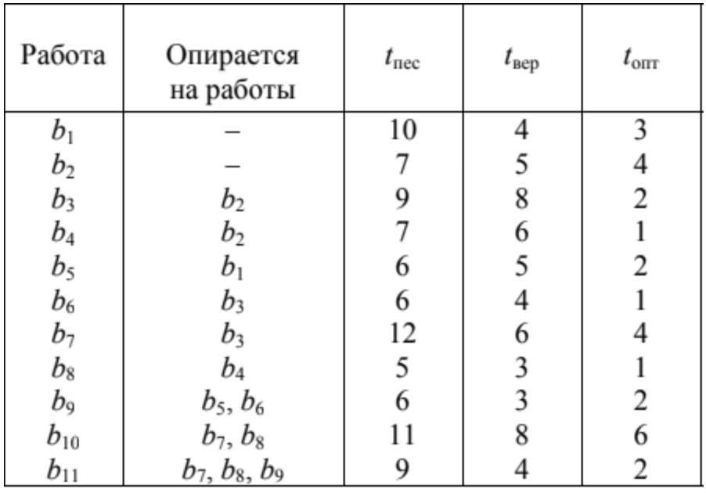
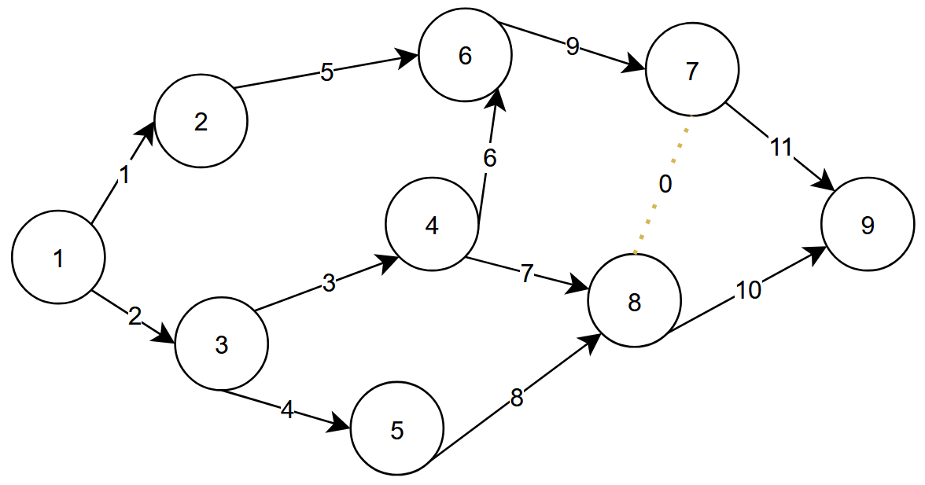
Событие | Раннее | Позднее |  |  | Крайний срок | 28
1 | 0 | 0
2 | 4.8333333333 | 15.5 |  |  | Дисперсия прод.проекта | 4.0833333333
3 | 5.1666666667 | 6 |  |  | Стандартное отклонение | 2.0207259422
4 | 12.333333333 | 13.166666667 |  |  | Вероятность успеть | 0.65997432159
5 | 10.5 | 16.833333333
6 | 16.166666667 | 20.166666667
7 | 19.5 | 23.5
8 | 19 | 19.833333333
9 | 27.166666667 | 28

